物流系统
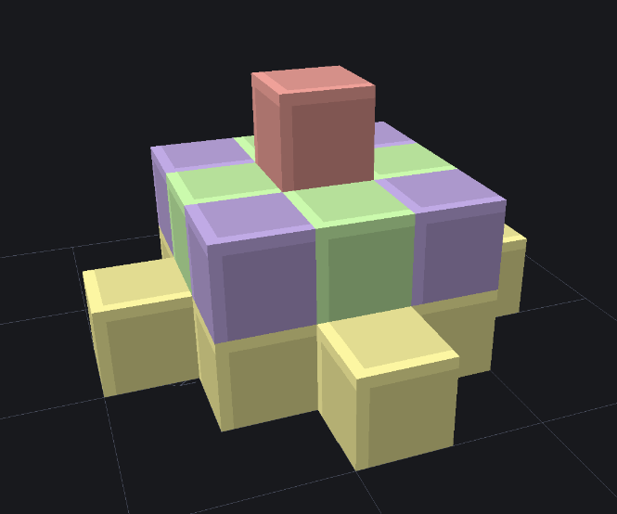
管道设置
 | 导线类 | 流体管道 | 传送带
 | 能量管道，根据不同等级区分最大传输速率 | 类似能量管道 | 传送带自带四个朝向
 |  | 流体管道也是按tick向周围的流体管道传输流体 | 传送带的朝向即为主动输出方向
 |  | 只会传输给其中容纳的流体数量比自身少的管道，每个流体管道都会尝试使周围的管道和自身的管道中内含的流体量持平（简而言之，流体量就是液压，流体从高的传输给低的） | 传送带具有六种状态，分别是：1、straight直行； 2、left/right左右转向； 3、up/down上下运输； 4、merge合并； 5、divide分流。
 |  | 当一个已经装有A流体的管道被传入B流体时就会发生堵塞（根据配方消耗一定数量的A和B产生堵塞物，如果没有对应的配方或者数量不够就产生普通的管道堵塞物），堵塞的管道无法主动向外传输流体，也不会向其他液体容器输出液体，但是依然可以接收液体，被堵塞的管道中仍然会残留有余下的流体（有液压） | merge：（若传送带为北向）由东西方向输入（优先接受西方的物品），并向北输出，南部不连接传送带 divide：（若传送带为北向），由南方输入，按照顺时针顺序，当前为西、北、东的顺序，依次输出物品（若有可连接的容器或传送带） | 配置卡：玩家右手持卡，shift+左键点击指定的机械臂，接下去，第一个右键的方块是输出端，第二个右键的方块是输入端，完成工作配置 | 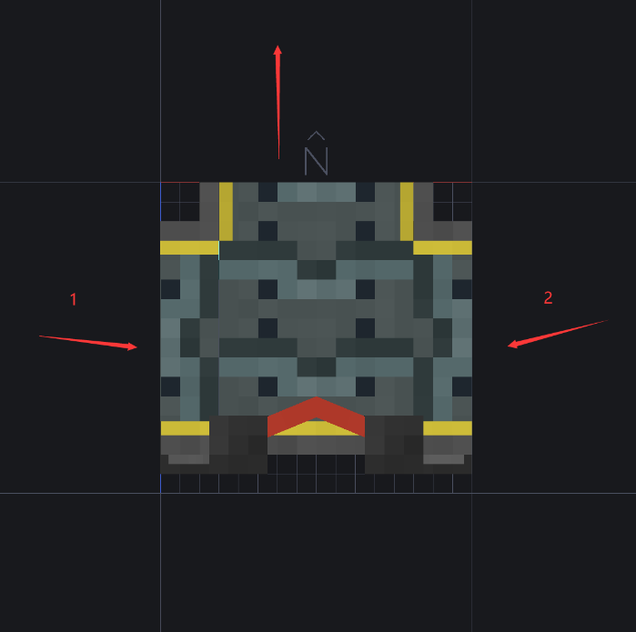
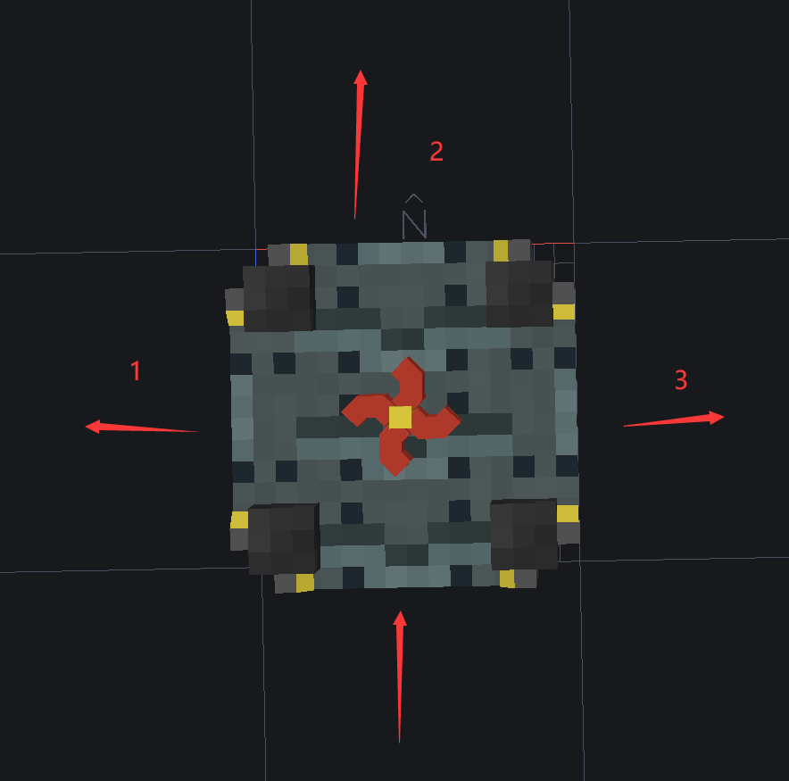
 |  | 堵塞物会被推动，在以上的情况下当装有B流体的管道继续发送B流体时就会将堵塞物推向对面的管道（如果对面没有管道那就不推动） | 拿着物品，对着传送带右键可以放上物品； 空手shift右键可以取下物品 | 机械臂交互范围如图↑
 |  | 使用扳手（？）锤子(?)右键管道可以将管道打开，打开的一侧所对应的方块，如果是空气方块那么当液体量足够时输会尝试放置液体方块，同时堵塞物可被从打开的一侧推出（掉落物形式）（液体加农炮可能性存疑） | 漏斗可以与传送带交互，但是传送带只能接受来自漏斗的物品（若传送带朝向漏斗，则依然将漏斗视为容器） | 如果两个方块目前都是容器，会从第一个容器搬运物品到第二个容器内
 |  | 单向阀能够从容器或者管道内抽取液体到另一侧，并且不允许反向，仅有相对的两个接口（可以配置过滤器*白名单*和速度限制） | 不同等级的传送带具有不同的运载速度：1x，4x，16x（每一格传送带同时能运送的物品堆叠数 | 如果第一个方块是空气方块，会尝试拾取落在该范围里的掉落物，塞入第二个方块容器内
 |  |  |  | 如果第二个方块是空气方块，会将物品以掉落物形式出现在第二个方块内
 |  | 配置卡可以快速复制过滤器给单向阀 |  | 机械臂可以打开gui，配置过滤器，将对应的运行卡插入gui，机械臂即开始工作
 |  | 右手持配置卡，shift+右键复制指向的单向阀，右键其他单向阀即可复制 | 漏斗可以从机器中的输出格中取出物品；漏斗可以向机器的输入格中输入物品

